USUARIO
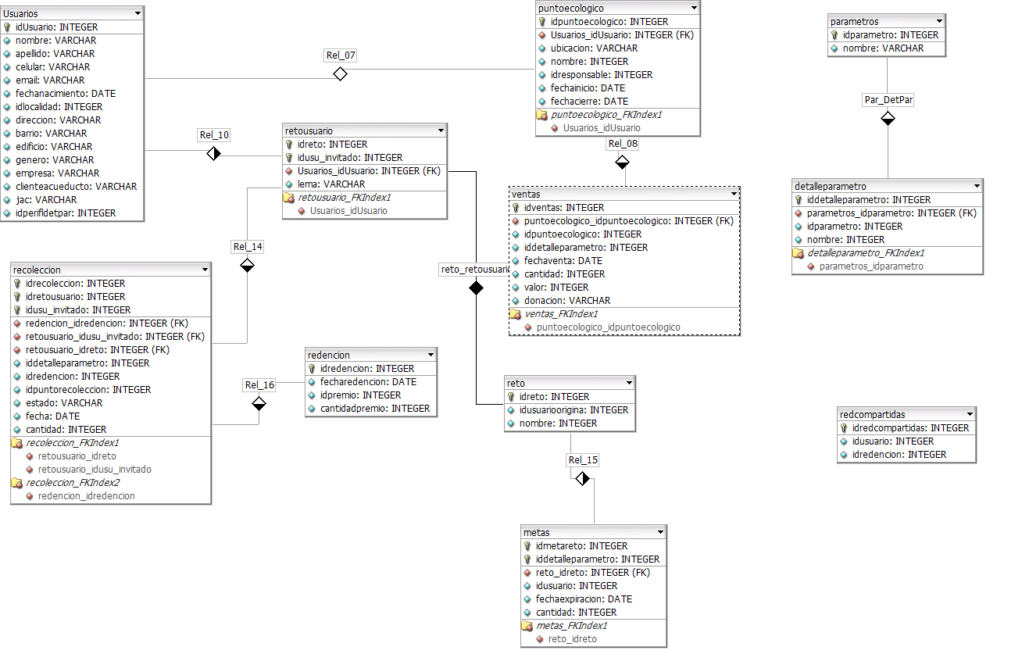
idusuario | nombre | apellido | Celular | Mail | FechaNacimiento | Localidad | Direccion | Barrio | Edificio | Genero | Empresa | ClienteAcueducto | jac | idperfildetpar
1 | NIKOLAY | CARDENAS | 319360 | nikolay37@hotmail.com | 1986-04-05 | Suba | Calle 136 | Costa Azul |  | M | NIKOLAY CARDENAS | 456879 | Costa Azul | 35 | ( | ' | ',' | (1,'NIKOLAY','CARDENAS','319360','nikolay37@hotmail.com','31507','Suba','Calle 136','Costa Azul','','M','NIKOLAY CARDENAS','456879','Costa Azul','35'), | (1,'NIKOLAY','CARDENAS','319360','nikolay37@hotmail.com','31507','Suba','Calle 136','Costa Azul','','M','NIKOLAY CARDENAS','456879','Costa Azul','35'),
2 | JULIAN | RESTREPO | 319360 | julianrd19@hotmail.com | 1986-04-05 | Suba | Calle 138 |  |  | M | JULIAN RESTREPO | 654987 | Costa Azul I | 35 | ( | ' | ',' | (2,'JULIAN','RESTREPO','319360','julianrd19@hotmail.com','31507','Suba','Calle 138','','','M','JULIAN RESTREPO','654987','Costa Azul I','35'), | (2,'JULIAN','RESTREPO','319360','julianrd19@hotmail.com','31507','Suba','Calle 138','','','M','JULIAN RESTREPO','654987','Costa Azul I','35'),
3 | ANDRES | MORENO | 319360 | andresmorenopinzon@gmail.com | 1986-04-05 | Suba | Calle 140 |  |  | M | ANDRES MORENO | 753159 | jac 1 | 35 | ( | ' | ',' | (3,'ANDRES','MORENO','319360','andresmorenopinzon@gmail.com','31507','Suba','Calle 140','','','M','ANDRES MORENO','753159','jac 1','35'), | (3,'ANDRES','MORENO','319360','andresmorenopinzon@gmail.com','31507','Suba','Calle 140','','','M','ANDRES MORENO','753159','jac 1','35'),
4 | DIEGO | MENA | 3178140952 | ingelectronicadj@gmail.com | 1986-04-05 | Suba | Calle 142 |  |  | M | DIEGO MENA | 258147 | jac 1 | 38 | ( | ' | ',' | (4,'DIEGO','MENA','3178140952','ingelectronicadj@gmail.com','31507','Suba','Calle 142','','','M','DIEGO MENA','258147','jac 1','38'), | (4,'DIEGO','MENA','320','ingelectronicadj@gmail.com','31507','Suba','Calle 142','','','M','DIEGO MENA','258147','jac 1','38'),
5 | NATALIA | ORTIZ | 3143815824 | nataliaortiz@gmail.com | 1986-04-05 | Suba | Calle 144 |  | Las Brisas | F | NATALIA ORTIZ | 258147 | jac 3 | 38 | ( | ' | ',' | (5,'NATALIA','ORTIZ','3143815824','nataliaortiz@gmail.com','31507','Suba','Calle 144','','Las Brisas','F','NATALIA ORTIZ','258147','jac 3','38'), | (5,'NATALIA','ORTIZ','3143815824','nataliaortiz@gmail.com','31507','Suba','Calle 144','','Las Brisas','F','NATALIA ORTIZ','258147','jac 3','38'),

